1.承認校申請書
1.承認校 申請書
厚生労働大臣指定試験機関
一般社団法人 日本ホテル･レストランサービス技能協会会長 殿
法人会員番号
※会員は必須
法人会員番号
※会員は必須
承認番号
承認番号
※必須
Ｂ- |  |  |  | 申請日
「レストランサービス技能検定受検資格」第３条第１項第６号における貴協会会長
の認める承認校として承認（変更承認）を受けたく下記のとおり申請します。
①基本登録事項 | ※全項目の記入をお願いします。
学校名 | [学校法人 ] |  |  |  |  | ㊞
所在地 | 〒 |  | －

 | TEL. |  | － |  | －
校長名 |  |  |  |  |  | ㊞
受検を申請する学科名
及びコース名
修業年限/受検体制 | 年 |  |  | □必須受検 □任意受検
※新年度の 受検対象 人数・クラス数 | 1年 | 名(予定) |  | クラス数
 | 2年 | 名(予定) |  | クラス数
 | 年 | 名 |  | クラス数
1時限当り分数 | 分
ご担当者 |  |  |  |  |  | ㊞
所属・役職名
ご担当者電話番号 | TEL. |  | － |  | －
ご担当者メールアドレス | ※諸連絡は、メールを中心とさせて頂きたく存じます。
「3級受検資格」確認後 | 受検者対応については、受検資格第3条を遵守したものとし、
※必須
チェック □ | 受検資格3条3項「⑥の具体的運用」についても理解して適切に適用する
[貴校の情報の取扱いについて] ご記載頂いた貴校の情報は、貴校に無断で第三者に開示・提供することはございません。
※協会記入欄
受検開始年度 |  |  |  | 年度

 |  |  |  | ＊協会押印欄
管掌副会長
専務理事
事務局長
担当

6.レイアウト
6.学校施設及び実習施設の平面図

(形式任意)
※下記はサンプルです。
※実習室及び什器/備品収納庫の明示をお願いします。

校舎平面図

実習場所平面図 及び 実習室内レイアウト図 (テーブル・イス・その他設備等の配置図)

レストランサービス
実習室

備品等
収納庫

変更届
※会員は必須
※必須
※必須
変更届
厚生労働大臣指定試験機関
一般社団法人 日本ホテル･レストランサービス技能協会 御中
法人会員番号
承認番号
Ｂ- |  |  |  | 確認日
｢レストランサービス技能検定3級受検資格承認校｣関する
①基本登録事項、②必要事項を次の通り確認致しました。
①基本登録事項 | ※全項目の記入をお願いします。 ※変更がある場合は、朱書きで[変更]と記入の上、 変更後の事項をご記入願います。
学校名 | [学校法人 ] |  |  |  |  | ㊞
所在地 | 〒 |  | －

 | TEL. |  | － |  | －
校長名 |  |  |  |  |  | ㊞
受検を申請する学科名
及びコース名
修業年限/受検体制 | 年 |  |  | □必須受検 □任意受検
※新年度の 受検対象 人数・クラス数 | 1年 | 名(予定) |  | クラス数
 | 2年 | 名(予定) |  | クラス数
 | 年 | 名 |  | クラス数
1時限当り分数 | 分
ご担当者 |  |  |  |  |  | ㊞
所属・役職名
ご担当者電話番号 | TEL. |  | － |  | －
ご担当者メールアドレス | ※諸連絡は、メールを中心とさせて頂きたく存じます。
②必要事項 | 申請時と変更が無い場合は、□にチェック 変更がある場合は、□の下に朱書きで[変更]と記入の上、 変更後の書類を本書に添付の上、お送り願います。
□ 修業年限、学則の確認
□ ２年生７月末までの授業時間数確認（学科、実技の授業コマ数と週間時間割）
講義時間 学科（知識） ７２時間超(60分／1時間）
実技（演習） ７２時間超（60分／1時間）
□ カリキュラム内容確認（各科目の内容が３級の科目、細目を網羅していること）
□ 実習室の所在確認（平面図確認）
校舎のどの位置にあるかを確認
□ 器材一覧及び収納位置（平面図）の確認
定員に対応した数であるか (グラス、カップ、プレート、シルバーウェア等は、１セット/3名目安)
３級実技試験に必要な備品が揃っているか
※ご意見・ご希望欄

[貴校の情報の取扱いについて] ご記載頂いた貴校の情報は、貴校に無断で第三者に開示・提供することはございません。

※協会記入欄

管掌副会長
専務理事
事務局長
担当

(参考)テキスト
ご参考図書についてのご案内

学科科目に対応したテキストとしては、当協会が編著を行った、レストランサービス技能
検定試験の範囲と細目を全て網羅した「西洋料理料飲接遇サービス技法（大改訂）」に沿
って授業をされることをお勧めします。

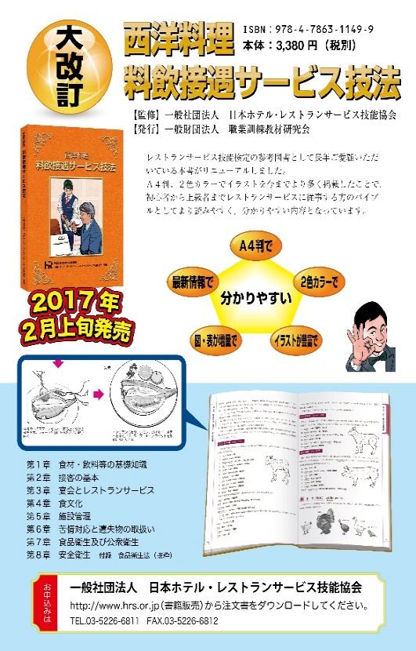

また、実技科目に対応した「レストランサービス スタンダードマニュアル」も併せて、
ご指導用教材としてご活用くださることを推薦いたします。

購入方法等に関しては、協会ホームページをご覧頂くか協会までお問い合わせください。

